Analýza citl. FNPV_C - nákup
Analýza citlivosti FNPV_C - nákup Switching values FNPV_C - nákup

Analýza citlivosti | FNPV_C | FNPV_C | FNPV_C
 | zmena FNPV_C pri 1% zmene vstupnej premennej |  | zmena FNPV_C pri -1% zmene vstupnej premennej
Vstupná premenná: Investičné výdavky | 416,241,549.21 € | 419,627,150.15 € | 423,012,751.08 €
Vstupná premenná: Prevádzkové výdavky | 423,704,155.21 € | 419,627,150.15 € | 415,550,145.08 €
Vstupná premenná: Prevádzkové príjmy | 422,643,431.33 € | 419,627,150.15 € | 416,610,868.96 €
Vstupná premenná: Zostatková hodnota | 420,115,736.33 € | 419,627,150.15 € | 419,138,563.97 €

Analýza citlivosti (% zmena) | FNPV_C | FNPV_C | FNPV_C | Kritická premenná +1% | Kritická premenná -1%
 | zmena FNPV_C pri 1% zmene vstupnej premennej |  | zmena FNPV_C pri -1% zmene vstupnej premennej
Vstupná premenná: Investičné výdavky | -0.81% | 0.00% | 0.81% | Nie | Nie
Vstupná premenná: Prevádzkové výdavky | 0.97% | 0.00% | -0.97% | Nie | Nie
Vstupná premenná: Prevádzkové príjmy | 0.72% | 0.00% | -0.72% | Nie | Nie
Vstupná premenná: Zostatková hodnota | 0.12% | 0.00% | -0.12% | Nie | Nie

Percentuálna zmena FNPV_C - pri zmene vstupných premenných o +1%/-1%

Analýza citlivosti | FNPV_C | FNPV_C | FNPV_C
 | zmena FNPV_C pri 5% zmene vstupnej premennej |  | zmena FNPV_C pri -5% zmene vstupnej premennej
Vstupná premenná: Investičné výdavky | 402,699,145.47 € | 419,627,150.15 € | 436,555,154.82 €
Vstupná premenná: Prevádzkové výdavky | 440,012,175.49 € | 419,627,150.15 € | 399,242,124.80 €
Vstupná premenná: Prevádzkové príjmy | 434,708,556.08 € | 419,627,150.15 € | 404,545,744.21 €
Vstupná premenná: Zostatková hodnota | 422,070,081.05 € | 419,627,150.15 € | 417,184,219.24 €

Analýza citlivosti (% zmena) | FNPV_C | FNPV_C | FNPV_C | Kritická premenná +5% | Kritická premenná -5%
 | zmena FNPV_C pri 5% zmene vstupnej premennej |  | zmena FNPV_C pri -5% zmene vstupnej premennej
Vstupná premenná: Investičné výdavky | -4.03% | 0.00% | 4.03% | Nie | Nie
Vstupná premenná: Prevádzkové výdavky | 4.86% | 0.00% | -4.86% | Nie | Nie
Vstupná premenná: Prevádzkové príjmy | 3.59% | 0.00% | -3.59% | Nie | Nie
Vstupná premenná: Zostatková hodnota | 0.58% | 0.00% | -0.58% | Nie | Nie

Percentuálna zmena FNPV_C - pri zmene vstupných premenných o +5%/-5%

Analýza citlivosti | FNPV_C | FNPV_C | FNPV_C
 | zmena FNPV_C pri 10% zmene vstupnej premennej |  | zmena FNPV_C pri -10% zmene vstupnej premennej
Vstupná premenná: Investičné výdavky | 385,771,140.80 € | 419,627,150.15 € | 453,483,159.49 €
Vstupná premenná: Prevádzkové výdavky | 460,397,200.84 € | 419,627,150.15 € | 378,857,099.46 €
Vstupná premenná: Prevádzkové príjmy | 449,789,962.01 € | 419,627,150.15 € | 389,464,338.28 €
Vstupná premenná: Zostatková hodnota | 424,513,011.95 € | 419,627,150.15 € | 414,741,288.34 €

Analýza citlivosti (% zmena) | FNPV_C | FNPV_C | FNPV_C | Kritická premenná +10% | Kritická premenná -10%
 | zmena FNPV_C pri 10% zmene vstupnej premennej |  | zmena FNPV_C pri -10% zmene vstupnej premennej
Vstupná premenná: Investičné výdavky | -8.07% | 0.00% | 8.07% | Nie | Nie
Vstupná premenná: Prevádzkové výdavky | 9.72% | 0.00% | -9.72% | Nie | Nie
Vstupná premenná: Prevádzkové príjmy | 7.19% | 0.00% | -7.19% | Nie | Nie
Vstupná premenná: Zostatková hodnota | 1.16% | 0.00% | -1.16% | Nie | Nie
Percentuálna zmena FNPV_C - pri zmene vstupných premenných o +10%/-10%

Prepínacie hodnoty (Switching values) | Vstupné premenné | % zmena kritickej premennej | Poznámka k Nárast/pokles v %

FNPV_C | Vstupná premenná: Investičné výdavky | Nie je kritická premenná | Netestované nakoľko nejde o kritickú premennú.
 | Vstupná premenná: Prevádzkové výdavky | Nie je kritická premenná | Netestované nakoľko nejde o kritickú premennú.
 | Vstupná premenná: Prevádzkové príjmy | Nie je kritická premenná | Netestované nakoľko nejde o kritickú premennú.
 | Vstupná premenná: Zostatková hodnota | Nie je kritická premenná | Netestované nakoľko nejde o kritickú premennú.

Analýza citl. ENPV - nákup
Analýza citlivosti ENPV - nákup Switching values ENPV - nákup

Analýza citlivosti | ENPV | ENPV | ENPV
 | zmena ENPV pri 1% zmene vstupnej premennej |  | zmena ENPV pri -1% zmene vstupnej premennej
Vstupná premenná: Investičné náklady | 112,125,900.55 € | 115,052,278.74 € | 117,978,656.93 €
Vstupná premenná: Prevádzkové náklady | 118,497,454.50 € | 115,052,278.74 € | 111,607,102.97 €
Vstupná premenná: Počet cestujúcich | 115,331,472.44 € | 115,052,278.74 € | 114,773,085.03 €
Vstupná premenná: Úspora času cestujúci | 115,331,472.44 € | 115,052,278.74 € | 114,773,085.03 €
Vstupná premenná: Úspora času prípr. vlaku | 115,071,605.42 € | 115,052,278.74 € | 115,032,952.05 €
Vstupná premenná: Zostatková hodnota | 115,385,444.87 € | 115,052,278.74 € | 114,719,112.60 €

Analýza citlivosti (% zmena) | ENPV | ENPV | ENPV | Kritická premenná +1% | Kritická premenná -1%
 | zmena ENPV pri 1% zmene vstupnej premennej |  | zmena ENPV pri -1% zmene vstupnej premennej
Vstupná premenná: Investičné náklady | -2.54% | 0.00% | 2.54% | Áno | Áno
Vstupná premenná: Prevádzkové náklady | 2.99% | 0.00% | -2.99% | Áno | Áno
Vstupná premenná: Počet cestujúcich | 0.24% | 0.00% | -0.24% | Nie | Nie
Vstupná premenná: Úspora času cestujúci | 0.24% | 0.00% | -0.24% | Nie | Nie
Vstupná premenná: Úspora času prípr. vlaku | 0.02% | 0.00% | -0.02% | Nie | Nie
Vstupná premenná: Zostatková hodnota | 0.29% | 0.00% | -0.29% | Nie | Nie

Percentuálna zmena ENPV pri zmene vstupných premenných o +1%/-1%

Analýza citlivosti | ENPV | ENPV | ENPV
 | zmena ENPV pri 5% zmene vstupnej premennej |  | zmena ENPV pri -5% zmene vstupnej premennej
Vstupná premenná: Investičné náklady | 100,420,387.79 € | 115,052,278.74 € | 129,684,169.68 €
Vstupná premenná: Prevádzkové náklady | 132,278,157.55 € | 115,052,278.74 € | 97,826,399.93 €
Vstupná premenná: Počet cestujúcich | 116,448,247.25 € | 115,052,278.74 € | 113,656,310.22 €
Vstupná premenná: Úspora času cestujúci | 116,448,247.25 € | 115,052,278.74 € | 113,656,310.22 €
Vstupná premenná: Úspora času prípr. vlaku | 115,148,912.15 € | 115,052,278.74 € | 114,955,645.33 €
Vstupná premenná: Zostatková hodnota | 116,718,109.43 € | 115,052,278.74 € | 113,386,448.05 €

Analýza citlivosti (% zmena) | ENPV | ENPV | ENPV | Kritická premenná +5% | Kritická premenná -5%
 | zmena ENPV pri 5% zmene vstupnej premennej |  | zmena ENPV pri -5% zmene vstupnej premennej
Vstupná premenná: Investičné náklady | -12.72% | 0.00% | 12.72% | Áno | Áno
Vstupná premenná: Prevádzkové náklady | 14.97% | 0.00% | -14.97% | Áno | Áno
Vstupná premenná: Počet cestujúcich | 1.21% | 0.00% | -1.21% | Nie | Nie
Vstupná premenná: Úspora času cestujúci | 1.21% | 0.00% | -1.21% | Nie | Nie
Vstupná premenná: Úspora času prípr. vlaku | 0.08% | 0.00% | -0.08% | Nie | Nie
Vstupná premenná: Zostatková hodnota | 1.45% | 0.00% | -1.45% | Nie | Nie

Percentuálna zmena ENPV pri zmene vstupných premenných o +5%/-5%

Analýza citlivosti | ENPV | ENPV | ENPV
 | zmena ENPV pri 10% zmene vstupnej premennej |  | zmena ENPV pri -10% zmene vstupnej premennej
Vstupná premenná: Investičné náklady | 85,788,496.85 € | 115,052,278.74 € | 144,316,060.63 €
Vstupná premenná: Prevádzkové náklady | 149,504,036.36 € | 115,052,278.74 € | 80,600,521.11 €
Vstupná premenná: Počet cestujúcich | 117,844,215.76 € | 115,052,278.74 € | 112,260,341.71 €
Vstupná premenná: Úspora času cestujúci | 117,844,215.76 € | 115,052,278.74 € | 112,260,341.71 €
Vstupná premenná: Úspora času prípr. vlaku | 115,245,545.55 € | 115,052,278.74 € | 114,859,011.92 €
Vstupná premenná: Zostatková hodnota | 118,383,940.12 € | 115,052,278.74 € | 111,720,617.36 €

Analýza citlivosti (% zmena) | ENPV | ENPV | ENPV | Kritická premenná +10% | Kritická premenná -10%
 | zmena ENPV pri 10% zmene vstupnej premennej |  | zmena ENPV pri -10% zmene vstupnej premennej
Vstupná premenná: Investičné náklady | -25.44% | 0.00% | 25.44% | Áno | Áno
Vstupná premenná: Prevádzkové náklady | 29.94% | 0.00% | -29.94% | Áno | Áno
Vstupná premenná: Počet cestujúcich | 2.43% | 0.00% | -2.43% | Nie | Nie
Vstupná premenná: Úspora času cestujúci | 2.43% | 0.00% | -2.43% | Nie | Nie
Vstupná premenná: Úspora času prípr. vlaku | 0.17% | 0.00% | -0.17% | Nie | Nie
Vstupná premenná: Zostatková hodnota | 2.90% | 0.00% | -2.90% | Nie | Nie

Percentuálna zmena ENPV pri zmene vstupných premenných o +10%/-10%

Prepínacie hodnoty (Switching values) | Vstupné premenné | % zmena kritickej premennej | Poznámka k Nárast/pokles v %

ENPV | Vstupná premenná: Investičné náklady | 37.77% | Nárast investičných nákladov v socio-ekonomickej analýze o 37,77% by znamenal, že socio-ekonomické prínosy by sa dostali na 0 resp. aj na mínusovú hodnotu.Ide o málo pravdepodobný scenár.
 | Vstupná premenná: Prevádzkové náklady | -40.40% | Pokles úspory prevádzkových nákladov v socio-ekonomickej analýze o 40,40% by znamenal, že socio-ekonomické prínosy by sa dostali na 0 resp. aj na mínusovú hodnotu. Úspory prevádzkových nákladov boli stanovené realisticky a je teda predpoklad, že prognózovaná úspora bude dodržaná.
 | Vstupná premenná: Počet cestujúcich | Nie je kritická premenná | Netestované nakoľko nejde o kritickú premennú.
 | Vstupná premenná: Úspora času cestujúci | Nie je kritická premenná | Netestované nakoľko nejde o kritickú premennú.
 | Vstupná premenná: Úspora času prípr. vlaku | Nie je kritická premenná | Netestované nakoľko nejde o kritickú premennú.
 | Vstupná premenná: Zostatková hodnota | Nie je kritická premenná | Netestované nakoľko nejde o kritickú premennú.

Analýza scenárov - nákup
Analýza scenárov - nákup

Ekonomická analýza |  |  |  |  |  |  | Finančná analýza

Pesimistický scenár | Zmena premennej |  | ENPV | ERR | B/C | S/I | Pesimistický scenár | Zmena premennej |  | FNPV_C | FRR_C
 | Investičné náklady | 15.00% | 19,998,075 | 6.27% | 1.03 | 1.06 |  | Investičné výdavky | 15.00% | 269,772,635 | 16.38%
 | Prevádzkové náklady vozidiel | -15.00%
 | Čas cestujúcich | -15.00%
 | Čas prípravy vlaku | -15.00% |  |  |  |  |  | Prevádzkové výdavky | -15.00%
 | Zostatková hodnota | 15.00%
 |  |  |  |  |  |  |  | Prevádzkové príjmy | -15.00%
Realistický scenár | Zmena premennej |  | ENPV | ERR | B/C | S/I
 | Investičné náklady | 0.00% | 115,052,279 | 25.47% | 1.22 | 1.39 |  | Zostatková hodnota | 15.00%
 | Prevádzkové náklady vozidiel | 0.00%
 | Čas cestujúcich | 0.00%
 | Čas prípravy vlaku | 0.00% |  |  |  |  | Realisticky scenár | Zmena premennej |  | FNPV_C | FRR_C
 | Zostatková hodnota | 0.00% |  |  |  |  |  | Investičné výdavky | 0.00% | 419,627,150 | 55.73%

Optimistický scenár | Zmena premennej |  | ENPV | ERR | B/C | S/I
 | Investičné náklady | -15.00% | 210,106,482 | 413.03% | 1.61 | 1.84 |  | Prevádzkové výdavky | 0.00%
 | Prevádzkové náklady vozidiel | 15.00%
 | Čas cestujúcich | 15.00% |  |  |  |  |  | Prevádzkové príjmy | 0.00%
 | Čas prípravy vlaku | 15.00%
 | Zostatková hodnota | -15.00% |  |  |  |  |  | Zostatková hodnota | 0.00%

ENPV
 |  | ENPV | ERR |  |  |  | Optimistický scenár | Zmena premennej |  | FNPV_C | FRR_C
 | Pesimistický scenár | 19,998,075 | 6.27% |  |  |  |  | Investičné výdavky | -15.00% | 569,481,665 | 439.16%
 | Realistický scenár | 115,052,279 | 25.47%
 | Optimistický scenár | 210,106,482 | 413.03%
 |  |  |  |  |  |  |  | Prevádzkové výdavky | 15.00%

 |  |  |  |  |  |  |  | Prevádzkové príjmy | 15.00%

 |  |  |  |  |  |  |  | Zostatková hodnota | -15.00%

FNPV_C

 |  |  |  |  |  |  |  |  | FNPV_C | FRR_C
 |  |  |  |  |  |  |  | Pesimistický scenár | 269,772,635 | 16.38%
 |  |  |  |  |  |  |  | Realisticky scenár | 419,627,150 | 55.73%
 |  |  |  |  |  |  |  | Optimistický scenár | 569,481,665 | 439.16%

ERR

FRR_C

Pravdep. analýza FNPV_C - nákup
Pravdepodobnostná analýza FNPV_C - nákup

Údaje pre výpočty pravdepodobnostnej analýzy boli získané simuláciou Monte Carlo (10 000 iterácii)

Descriptives
 |  |  | Statistic | Std. Error
FNPV_C | Mean |  | 355,402,042.68 | 6,443,181.97
 | 95% Confidence Interval for Mean | Lower Bound | 342,772,109.24
 |  | Upper Bound | 368,031,976.12
 | 5% Trimmed Mean |  | 355,669,547.20
 | Median |  | 357,071,033.45
 | Variance |  | 415,145,939,194,371,300.00
 | Std. Deviation |  | 644,318,197.16
 | Minimum |  | -2,176,294,203.79
 | Maximum |  | 2,862,725,566.80
 | Range |  | 5,039,019,770.59
 | Interquartile Range |  | 863,447,130.96
 | Skewness |  | -0.01 | 0.024
 | Kurtosis |  | -0.02 | 0.049

Pravdepodobnosť, že FNPV_C <= 0 |  | 0.2906 | FNPV_C bude s pravdepodobnosťou 0.7094>= 0
Pravdepodobnosť, že FNPV_C >= 0 |  | 0.7094
FNPV_C
 | FNPV_C >= 0 (pravdepodobnosť 0.7094) |  | FNPV_C <= 0 (pravdepodobnosť 0.2906)
-2,221,870,746 | 0.0000000000002077082820 | -4.0 | 2.0770828195E-13
-2,161,870,746 | 0.0000000000003001509587 | -3.9 | 3.0015095867E-13
-2,101,870,746 | 0.0000000000004299912387 | -3.8 | 4.2999123867E-13
-2,041,870,746 | 0.0000000000006106796233 | -3.7 | 6.1067962335E-13
-1,981,870,746 | 0.0000000000008598074464 | -3.6 | 8.5980744638E-13
-1,921,870,746 | 0.0000000000012001151702 | -3.5 | 1.2001151702E-12
-1,861,870,746 | 0.0000000000016606518727 | -3.4 | 1.6606518727E-12
-1,801,870,746 | 0.0000000000022780760813 | -3.3 | 2.2780760813E-12
-1,741,870,746 | 0.0000000000030980740880 | -3.3 | 3.098074088E-12
-1,681,870,746 | 0.0000000000041768542896 | -3.2 | 4.1768542896E-12
-1,621,870,746 | 0.0000000000055826551471 | -3.1 | 5.5826551471E-12
-1,561,870,746 | 0.0000000000073971807051 | -3.0 | 7.3971807051E-12
-1,501,870,746 | 0.0000000000097168523944 | -2.9 | 9.7168523944E-12
-1,441,870,746 | 0.0000000000126537407819 | -2.8 | 1.2653740782E-11
-1,381,870,746 | 0.0000000000163360183268 | -2.7 | 1.6336018327E-11
-1,321,870,746 | 0.0000000000209077568614 | -2.6 | 2.0907756861E-11
-1,261,870,746 | 0.0000000000265278846581 | -2.5 | 2.6527884658E-11
-1,201,870,746 | 0.0000000000333681209261 | -2.4 | 3.3368120926E-11
-1,141,870,746 | 0.0000000000416097236472 | -2.3 | 4.1609723647E-11
-1,081,870,746 | 0.0000000000514389224872 | -2.2 | 5.1438922487E-11
-1,021,870,746 | 0.0000000000630409638333 | -2.1 | 6.3040963833E-11
-961,870,746 | 0.0000000000765927701086 | -2.0 | 7.6592770109E-11
-901,870,746 | 0.0000000000922543088833 | -2.0 | 9.2254308883E-11
-841,870,746 | 0.0000000001101588752896 | -1.9 | 1.1015887529E-10
-781,870,746 | 0.0000000001304026079944 | -1.8 | 1.3040260799E-10
-721,870,746 | 0.0000000001530336764370 | -1.7 | 1.5303367644E-10
-661,870,746 | 0.0000000001780416854224 | -1.6 | 1.7804168542E-10
-601,870,746 | 0.0000000002053479315113 | -1.5 | 2.0534793151E-10
-541,870,746 | 0.0000000002347972027997 | -1.4 | 2.347972028E-10
-481,870,746 | 0.0000000002661518293170 | -1.3 | 2.6615182932E-10
-421,870,746 | 0.0000000002990886571421 | -1.2 | 2.9908865714E-10
-361,870,746 | 0.0000000003331995304485 | -1.1 | 3.3319953045E-10
-301,870,746 | 0.0000000003679957213038 | -1.0 | 3.679957213E-10
-241,870,746 | 0.0000000004029165514041 | -0.9 | 4.029165514E-10
-181,870,746 | 0.0000000004373422124689 | -0.8 | 4.3734221247E-10
-121,870,746 | 0.0000000004706105271684 | -0.7 | 4.7061052717E-10
-61,870,746 | 0.0000000005020371186969 | -0.6 | 5.020371187E-10
-1,870,746 | 0.0000000005309381956725 | -0.6 | 5.3093819567E-10
58,129,254 | 0.0000000005566549320509 | -0.5 | 0
118,129,254 | 0.0000000005785782501108 | -0.4 | 0
178,129,254 | 0.0000000005961727159178 | -0.3 | 0
238,129,254 | 0.0000000006089982433218 | -0.2 | 0
298,129,254 | 0.0000000006167283800443 | -0.1 | 0
358,129,254 | 0.0000000006191641156257 | 0.0 | 0
418,129,254 | 0.0000000006162423959980 | 0.1 | 0
478,129,254 | 0.0000000006080388361341 | 0.2 | 0
538,129,254 | 0.0000000005947644678647 | 0.3 | 0
598,129,254 | 0.0000000005767567181251 | 0.4 | 0
658,129,254 | 0.0000000005544651560415 | 0.5 | 0
718,129,254 | 0.0000000005284328492180 | 0.6 | 0
...

Z údajov získaných simuláciou Monte Carlo boli zrealizované aj ďalšie štatistické testy pravdepodobnosti a ich výsledky sú znázornené v grafoch:
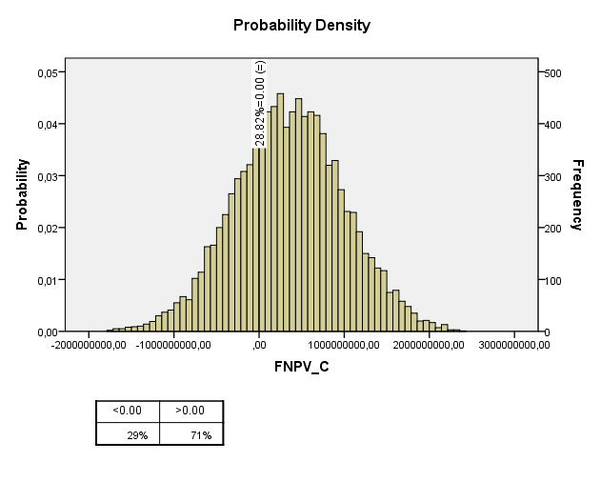
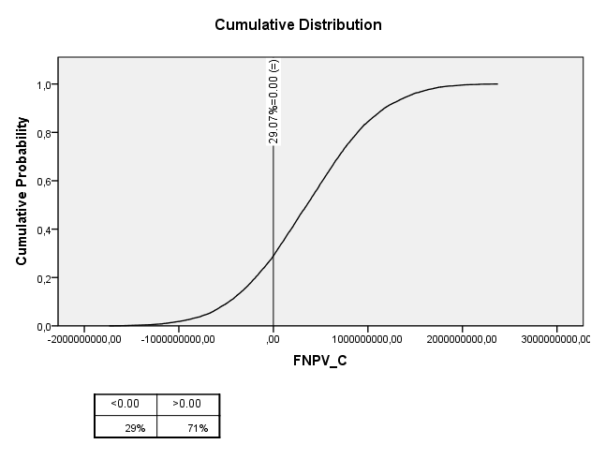

Môžeme vidieť, že je približne 71% pravdepodobnosť, že FNPV_C bude väčšia ako nula.

Záver: | Na základe realizovanej pravdepodobnostnej analýzy môžeme skonštatovať, že je vysoko pravdepodobné, že projekt bude generovať dostatočné prevádzkové úspory a prevádzkové príjmy.

Pravdepod. analýza ENPV - nákup
Pravdepodobnostná analýza ENPV - nákup

Údaje pre výpočty pravdepodobnostnej analýzy boli získané simuláciou Monte Carlo (10 000 iterácii)

Descriptives
 |  |  | Statistic | Std. Error
ENPV | Mean |  | 52,350,594.90 | 5,131,166.50
 | 95% Confidence Interval for Mean | Lower Bound | 42,292,475.84
 |  | Upper Bound | 62,408,713.95
 | 5% Trimmed Mean |  | 52,836,880.87
 | Median |  | 56,899,763.63
 | Variance |  | 263,288,696,341,538,080.00
 | Std. Deviation |  | 513,116,649.84
 | Minimum |  | -1,947,135,097.81
 | Maximum |  | 1,973,981,794.02
 | Range |  | 3,921,116,891.83
 | Interquartile Range |  | 690,783,330.11
 | Skewness |  | -0.02 | 0.024
 | Kurtosis |  | -0.06 | 0.049

Pravdepodobnosť, že ENPV <= 0 |  | 0.4594 | ENPV bude s pravdepodobnosťou 0.5406 >= 0
Pravdepodobnosť, že ENPV >= 0 |  | 0.5406
ENPV
 | ENPV >= 0 (pravdepodobnosť 0.5406) |  | ENPV <= 0 (pravdepodobnosť 0.4594)
-2128395166.9 | 0.0000000000000929976382 | -4.3 | 9.2997638171E-14
-2053395166.9 | 0.0000000000001712450688 | -4.1 | 1.7124506883E-13
-1978395166.9 | 0.0000000000003086638700 | -4.0 | 3.0866386998E-13
-1903395166.9 | 0.0000000000005445968022 | -3.8 | 5.4459680215E-13
-1828395166.9 | 0.0000000000009405587845 | -3.7 | 9.4055878455E-13
-1753395166.9 | 0.0000000000015900777786 | -3.5 | 1.5900777786E-12
-1678395166.9 | 0.0000000000026313120827 | -3.4 | 2.6313120827E-12
-1603395166.9 | 0.0000000000042623383229 | -3.2 | 4.2623383229E-12
-1528395166.9 | 0.0000000000067584179399 | -3.1 | 6.7584179399E-12
-1453395166.9 | 0.0000000000104897161979 | -2.9 | 1.0489716198E-11
-1378395166.9 | 0.0000000000159369055594 | -2.8 | 1.5936905559E-11
-1303395166.9 | 0.0000000000237009539778 | -2.6 | 2.3700953978E-11
-1228395166.9 | 0.0000000000345023933539 | -2.5 | 3.4502393354E-11
-1153395166.9 | 0.0000000000491647895599 | -2.3 | 4.916478956E-11
-1078395166.9 | 0.0000000000685773524323 | -2.2 | 6.8577352432E-11
-1003395166.9 | 0.0000000000936329725842 | -2.1 | 9.3632972584E-11
-928395166.9 | 0.0000000001251406698834 | -1.9 | 1.2514066988E-10
-853395166.9 | 0.0000000001637154653567 | -1.8 | 1.6371546536E-10
-778395166.9 | 0.0000000002096536876111 | -1.6 | 2.0965368761E-10
-703395166.9 | 0.0000000002628069654603 | -1.5 | 2.6280696546E-10
-628395166.9 | 0.0000000003224725893506 | -1.3 | 3.2247258935E-10
-553395166.9 | 0.0000000003873203408446 | -1.2 | 3.8732034084E-10
-478395166.9 | 0.0000000004553751980395 | -1.0 | 4.5537519804E-10
-403395166.9 | 0.0000000005240708550681 | -0.9 | 5.2407085507E-10
-328395166.9 | 0.0000000005903807799143 | -0.7 | 5.9038077991E-10
-253395166.9 | 0.0000000006510224722046 | -0.6 | 6.510224722E-10
-178395166.9 | 0.0000000007027183861963 | -0.4 | 7.027183862E-10
-103395166.9 | 0.0000000007424859172350 | -0.3 | 7.4248591723E-10
-28395166.9 | 0.0000000007679212614778 | -0.2 | 7.6792126148E-10
46604833.1 | 0.0000000007774397295776 | 0.0 | 0
121604833.1 | 0.0000000007704391376724 | 0.1 | 0
196604833.1 | 0.0000000007473628559713 | 0.3 | 0
271604833.1 | 0.0000000007096533379936 | 0.4 | 0
346604833.1 | 0.0000000006596029016804 | 0.6 | 0
421604833.1 | 0.0000000006001232220924 | 0.7 | 0
496604833.1 | 0.0000000005344657435811 | 0.9 | 0
571604833.1 | 0.0000000004659302246693 | 1.0 | 0
646604833.1 | 0.0000000003975973310659 | 1.2 | 0
721604833.1 | 0.0000000003321143219726 | 1.3 | 0
796604833.1 | 0.0000000002715521936772 | 1.5 | 0
871604833.1 | 0.0000000002173404660032 | 1.6 | 0
946604833.1 | 0.0000000001702744317350 | 1.7 | 0
1021604833.1 | 0.0000000001305809586097 | 1.9 | 0
1096604833.1 | 0.0000000000980238673196 | 2.0 | 0
1171604833.1 | 0.0000000000720286674194 | 2.2 | 0
1246604833.1 | 0.0000000000518084375329 | 2.3 | 0
1321604833.1 | 0.0000000000364768373566 | 2.5 | 0
1396604833.1 | 0.0000000000251394299706 | 2.6 | 0
1471604833.1 | 0.0000000000169595858410 | 2.8 | 0
1546604833.1 | 0.0000000000111994482198 | 2.9 | 0
...

Z údajov získaných simuláciou Monte Carlo boli zrealizované aj ďalšie štatistické testy pravdepodobnosti a ich výsledky sú znázornené v grafoch:
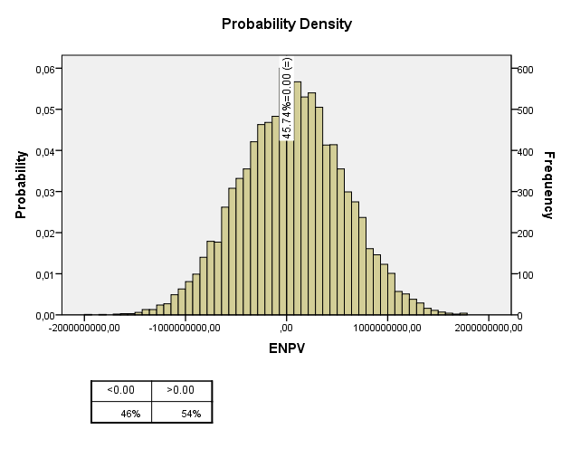
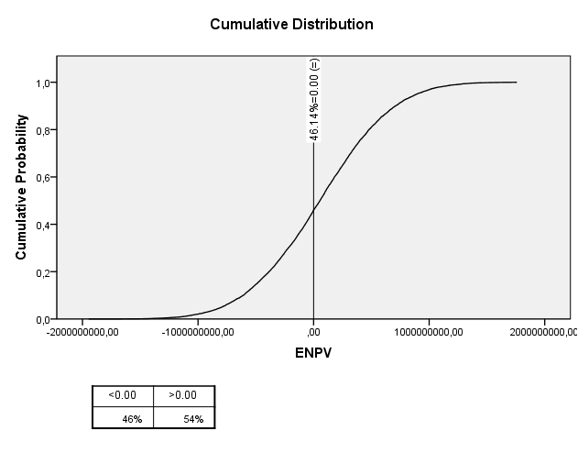

Môžeme vidieť, že je približne 54% pravdepodobnosť, že ENPV bude väčšia ako nula.

Záver: | Na základe realizovanej pravdepodobnostnej analýzy môžeme skonštatovať, že je pravdepodobné, že projekt splní podmienku celospoločenskej návratnosti t.j. ENPV > 0, ERR > 5%.

